Определ
Сочетания - количество вариантов выбора m элементов из n элементов, причем ВАЖНО расположение элементов
Например, из чисел 1,2,3 можно составить следующие сочетания: 1,2 и 1,3 и 2,3

Размещения - количество вариантов выбора m элементов из n элементов, причем НЕ ВАЖНО расположение элементов
Например, из чисел 1,2,3 можно составить следующие размещения: 1,2 и 2,1 и 1,3 и 3,1 и 2,3 и 3,2

Перестановки- тоже самое, что размещение, но набор идет из n элеметнов ВСЕ n элементов | 479001600
 | 5040
 | 120
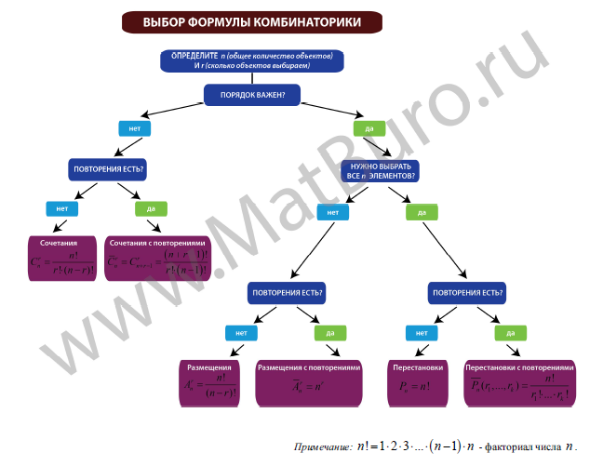
 | 792

 | 1234 | 40320
 | 1 | 720
 | 12 | 2 | 28
 | 13 | 20160 | 564480
 | 14
 | 123
 | 2
 | 23
 | 24
 | 3
 | 34
 | 4

